상품제안서
친환경 프리미엄 드라이백 | 상품코드: F18825

 |  |  |  |  |  |  | 02-412-0044 | www.easy1.co.kr
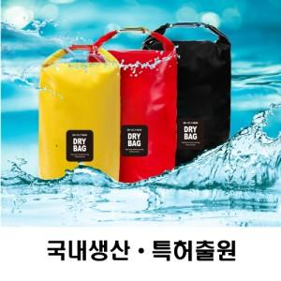

【상세/제작정보】

【인쇄/포장옵션】 | 실크, 풀칼라 / OPP(비닐)

【공급단가】 | 수량 | 100~ | 300~ | 500~ | 1,000~ | 3,000~
*VAT별도 | 5L | 5,800원 | 5,590원 | 5,370원 | 5,160원 | 5,030원
 | 8L | 6,210원 | 5,980원 | 5,750원 | 5,520원 | 5,380원
 | 10L | 6,610원 | 6,370원 | 6,120원 | 5,880원 | 5,730원

【상품 URL】 | http://www.easy1.co.kr/src/goods_detail.php?gdno=18825

